PGルール
1. 開発環境
 | 1.1 開発ツール
 |  | 参照：
 |  | 10_要件定義 > 10_成果物 > 14_APアーキテクチャ設計書 >
 |  | 【RAS】APアーキテクチャ設計.xlsx
 |  | 「2. 開発ツール（2.1 統合開発環境（IDE））（2.3 VSCodeのプラグイン一覧）」

 | 1.2 文字コード
 |  | ・UTF-8を使用する。

 | 1.3 改行コード
 |  | ・CRLFを使用する。

 | 1.4 DB環境
 |  | データベース作成スクリプトファイル
 |  |  | ・データベース作成スクリプトは、以下のファイルで管理する。
 |  |  | 配置場所：ras-system\sql\ras_tables.sql
 |  |  | ※本スクリプトには、テーブル、インデックス等のデータベースオブジェクトの作成SQLに加え、
 |  |  | システムで使用する初期データを登録するためのSQLを含める。

 |  | スクリプトファイルの管理方法
 |  |  | ・ソースコードと同様の管理方法で ras-system リポジトリにて管理する。詳細は「2. ソース管理」を参照する。

 |  | 接続情報
 |  |  | 以下のファイルを参照する。
 |  |  | 70_インフラ
 |  |  | 【RAS】インフラ環境情報・デプロイ手順.xlsx
 |  | 「インフラ環境情報一覧」シート reserveagentsystemdb | 「インフラ環境情報一覧」シート reserveagentsystemdb

 |  | 接続方法
 |  |  | バックエンドAPIの以下の設定ファイルを修正する。
 |  |  | src\Services\Ras\RasApi\appsettings.Development.json
 |  |  |  | ・ConnectionString
 |  |  |  | ・DbPassword
あわせていただく必要はありません
2. ソース管理
 | ソース管理にはGitを使用する。
 | 対象リポジトリ：
 |  | ・ras-web
 |  | ・ras-system
 | 使用ブランチ：
 |  | ・main |  | ※作業用ブランチ（作業者/案件ごとのブランチ）は切らない方針とする。

 | 各システムとリポジトリの対応は以下のとおりとする。
 | ■ 一括予約システム
 |  | ・フロントエンド：ras-web リポジトリ
 |  | ・バックエンド：ras-system リポジトリ
 |  | ・バッチ：ras-system リポジトリ

 | ■ リアルタイム管理システム
 |  | ・フロントエンド：ras-system リポジトリ
 |  | ・バックエンド：ras-system リポジトリ

3. コーディング規約
 | 参照：
 | 30_詳細設計 > 10_成果物 > 01_コーディング規約 >
 | 【RAS】コーディング規約.xlsx

4. 例外処理
 | 参照：
 | 10_要件定義 > 10_成果物 > 14_APアーキテクチャ設計書 >
 | 【RAS】APアーキテクチャ設計.xlsx
 | 「8. エラーハンドリング（8.1.2 システムエラー）」

5. ログ出力
 | 参照：
 | 10_要件定義 > 10_成果物 > 14_APアーキテクチャ設計書 >
 | 【RAS】APアーキテクチャ設計.xlsx
 | 「7. ログ出力方針」

6. 品質基準
 | 6.1 静的解析
 |  | 静的解析ツールを利用し、警告がない状態でGitへコミットおよびプッシュすること。
不要です
 |  | 対象ツール：
 |  |  | ・ras-system：.NET標準アナライザー（.editorconfig）
 |  |  | ・ras-web：ESLint（eslint.config.js）

 | 6.2 ステップ数
 |  | PGの成果物規模（ステップ数）は、レビュー管理（STD_DEV_REVIEW）で記録する。

 |  | 以下のツールを利用してカウントする。
 |  | ステップ数計測ツール

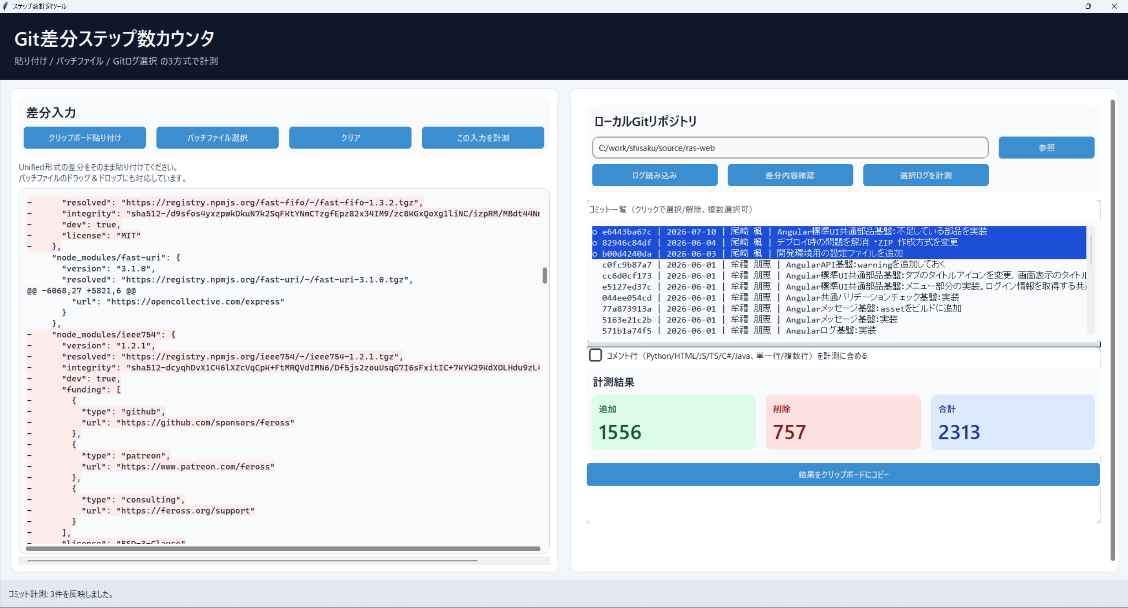

この値を記録する

